Vendedores TOP 3
 | MELHORES VENDEDORES DO MÊS

Bulma

Goku
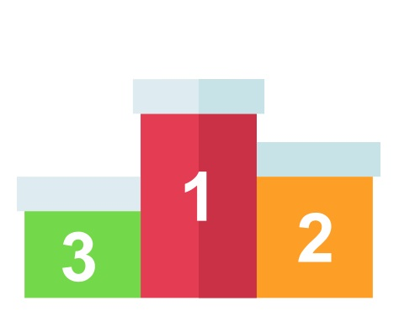
Vegeta
01 - Vendedor TOP 3
02 - Rank Vendas
03 - Resumo
17.431,24

8.062,44
6.563,34

Resumo
R$ 594,24
R$ 4.680,00
R$ 2.241,40
 |  |  | Goku

01 - Vendedor TOP 3
02 - Rank Vendas
03 - Resumo | Produto | Descrição | Unidades Vendidas | Total
 |  | Relógio | 12 | R$ 4,680.00
 |  | Bota Masculina | 10 | R$ 2,241.40
 |  | Bermuda Masculino | 4 | R$ 594.24
 |  | Camisa Masculina | 2 | R$ 306.80
 |  | Chinelo | 6 | R$ 240.00

